Sheet1
STT | Tên Mẫu | H | W | A | Ngực | Ngực - AI SCAN | Bụng | Bụng - AI SCAN | Mông | Mông - AI SCAN | Đùi | Đùi - AI SCAN
1 | Lập | 169 | 59 | 22 | 86 | 88.62 | 74 | 79.65 | 90 | 91.32 | 50 | 42.97
2 | Thiên | 163 | 61 | 22 | 89 | 106.69 | 73 | 80.61 | 86 | 89.53 | 48 | 37.01
3 | Trường | 176 | 60 | 22 | 83 | 103.19 | 69 | 82.35 | 85 | 92.72 | 48 | 55.05
4 | Đạo | 167 | 64 | 22 | 90 | 94.72 | 84 | 81.28 | 93 | 98.56 | 46 | 55.04 | Ảnh lỗi nặng
5 | Hiếu | 158 | 58 | 22 | 90 | 101.5 | 75 | 74.53 | 86 | 82.12 | 52 | 32.09

 | Các mẫu & ảnh xử lý | Trường |  |  |  |  |  | Lập (Mẫu chuẩn) |  |  |  |  | Thiên |  | Hiếu
 | Lỗi chủ yếu từ input: + Góc máy chụp không trực diện (hướng lên hoặc nghiêng). Mẫu khép tay sát người -> model đo cả tay + Quần ảnh hưởng nhiều đến chu vi của đùi + Side view chưa rõ ràng -> ảnh hưởng đến d (chiều sâu) Đánh giá model CV: + Tách nền - tốt. Tuy nhiên vùng nách/ háng có thể bị dính liền đẫn đến việc đo ở các bước sau bị sai. + Xác định tọa độ - trung bình. Tùy vào ảnh vị trí ngực và bụng chưa lấy đúng vị trí nở nhất + Công thức Eclip để tính chu vi - trung bình. Vì cơ thể người không phải là hình eclip hoàn hảo + Tỉ lệ ratio (px -> cm) - ổn định. Sai số không quá lớn. + Chu vi đùi đang bị neff khá nặng (vì thuật toán đang dùng trừ đi phần vải quần) -> đang điều chỉnh + Điểm mù Heuristic: các ngưỡng max_reasonable đang được điều chỉnh vì các ngưỡng này sinh ra để neff các chỉ số bất thường, vô tình neff luôn các chỉ số đúng. | 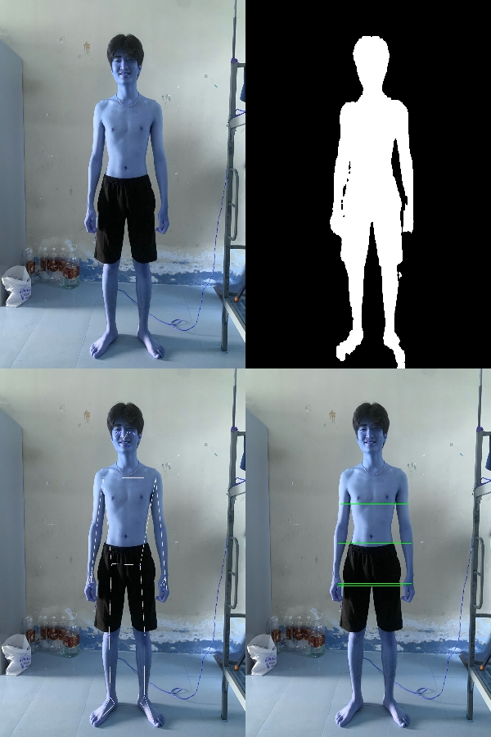 |  |  |  |  |  |  | 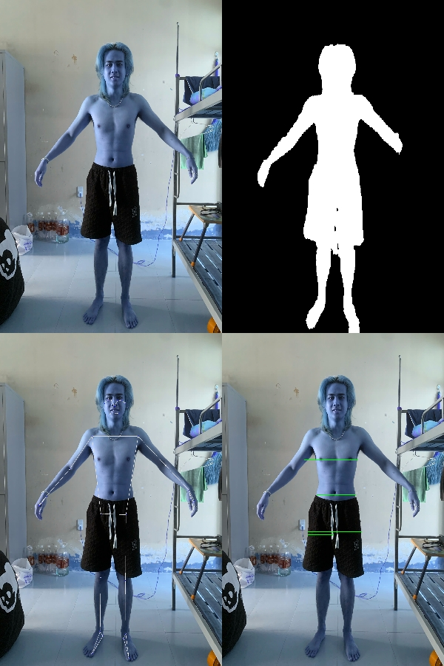 |  |  |  |  | 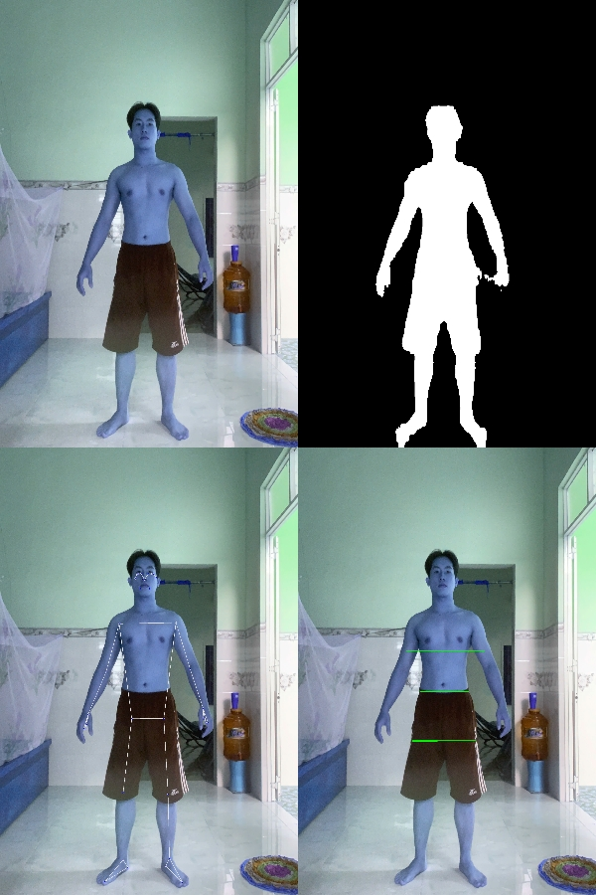 | 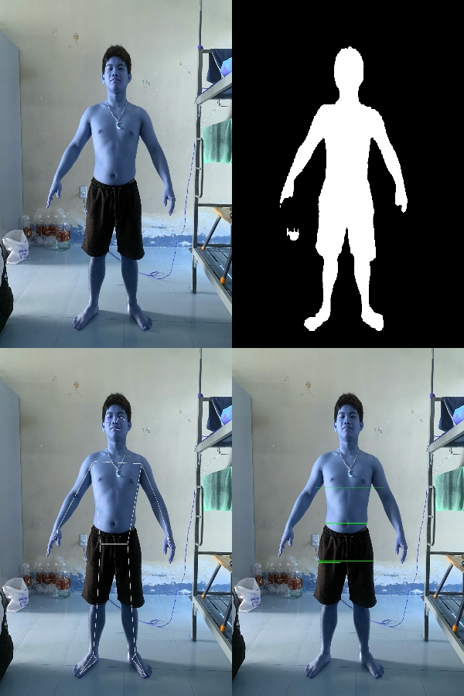

 |  | Trường - Lỗi khép tay -> model đo cả tay -> ngực cao |  |  |  |  |  |  |  |  |  |  |  | Góc chụp hơi từ dưới lên nên ngực và tay dính nhau => ngực cao (vì lấy cả tay)
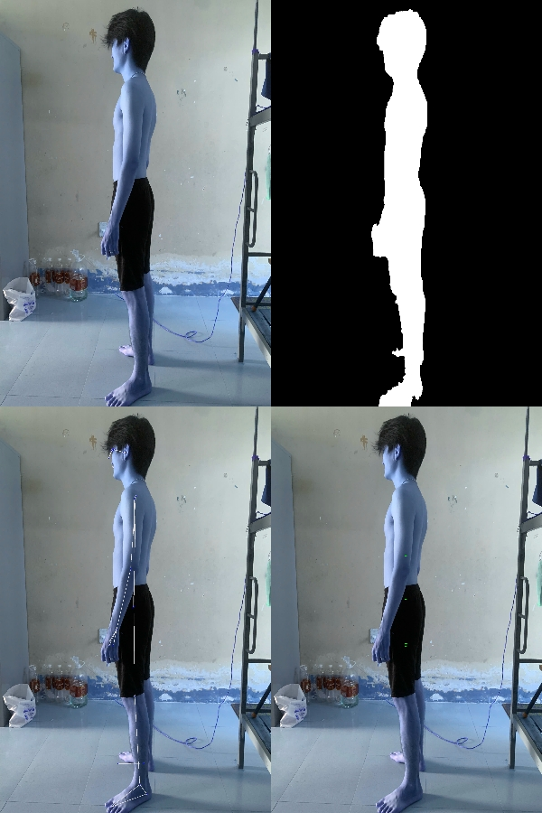
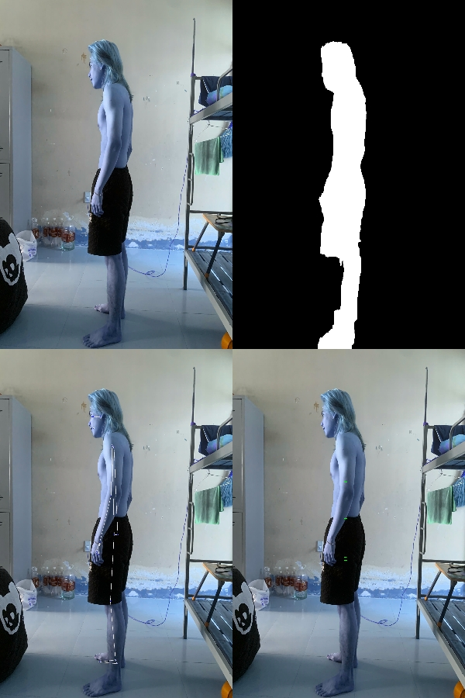
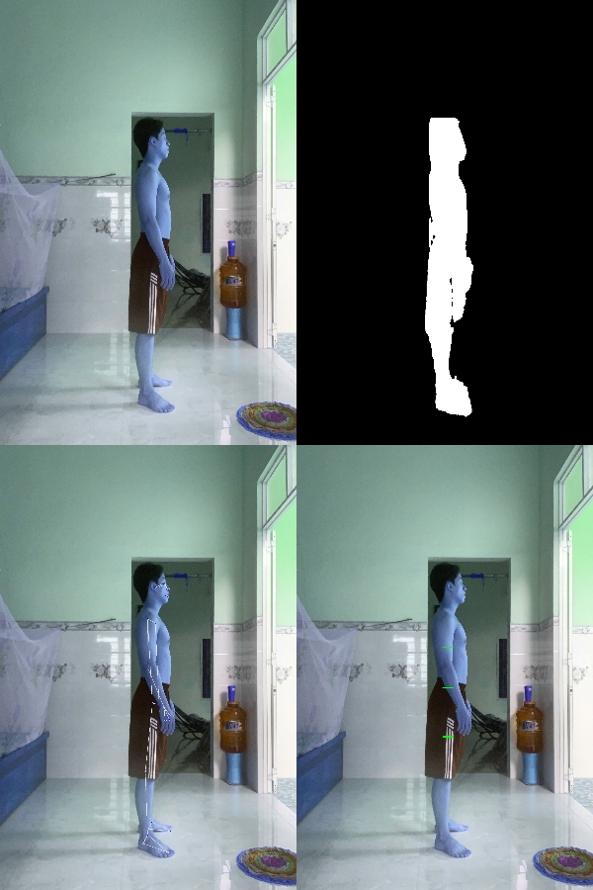
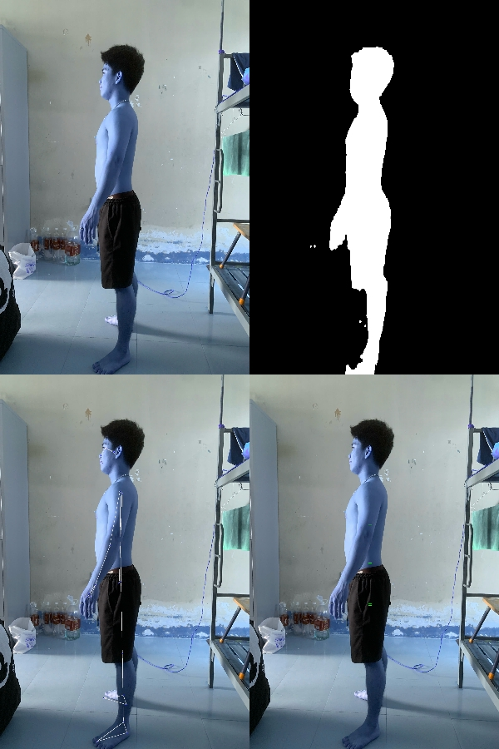

 | Bảng 1: Sai số của AI Scan
STT | Tên Mẫu | H | W | A | Ngực | Ngực - AI SCAN | Bụng | Bụng - AI SCAN | Mông | Mông - AI SCAN | Đùi | Đùi - AI SCAN
1 | Lập | 169 | 59 | 22 | 86 | 88.62 | 74 | 79.65 | 90 | 91.32 | 50 | 42.97
2 | Thiên | 163 | 61 | 22 | 89 | 106.69 | 73 | 80.61 | 86 | 89.53 | 48 | 37.01
3 | Trường | 176 | 60 | 22 | 83 | 103.19 | 69 | 82.35 | 85 | 92.72 | 48 | 55.05
4 | Đạo | 167 | 64 | 22 | 90 | 94.72 | 84 | 81.28 | 93 | 98.56 | 46 | 55.04
5 | Hiếu | 158 | 58 | 22 | 90 | 101.5 | 75 | 74.53 | 86 | 82.12 | 52 | 32.09
6 | Không | 165 | 51 | 18 | 81 |  | 67 |  | 95 |  | 51

 | Bảng 2: Sai số của mô hình ML (Nhập/ Scan)
STT | Tên Mẫu | Nhập | Scan
1 | Lập
2 | Thiên
3 | Trường
4 | Đạo
5 | Hiếu
6 | Không

Nếu mô hình dự đoán tốt với số đo thực tế nhưng kém với số đo từ ảnh, thì vấn đề chính là ở CV chứ không phải XGBoost.
Bổ sung ngay phần “hướng dẫn người dùng chụp ảnh chuẩn” + đưa lên web hướng dẫn người dùng

 | Bảng 3: Bảng so sánh hệ số trong công thức pixel -> cm
STT | mũi -> mắt x hệ số = mũi -> đầu ; => vị trí đỉnh đầu | cm | Hệ số | scan | Lập | Thiên | Trường | Đạo | Hiếu | Không
1 | 1 | 169
2 | 3 | 163
3 | 2 | 176
4 | 4 | 167
5 | 5 | 158
6 | 6 | 165

 | Bảng 4: Tối ưu lại phần quét biên và xử lý quần áo rộng

